Sheet1
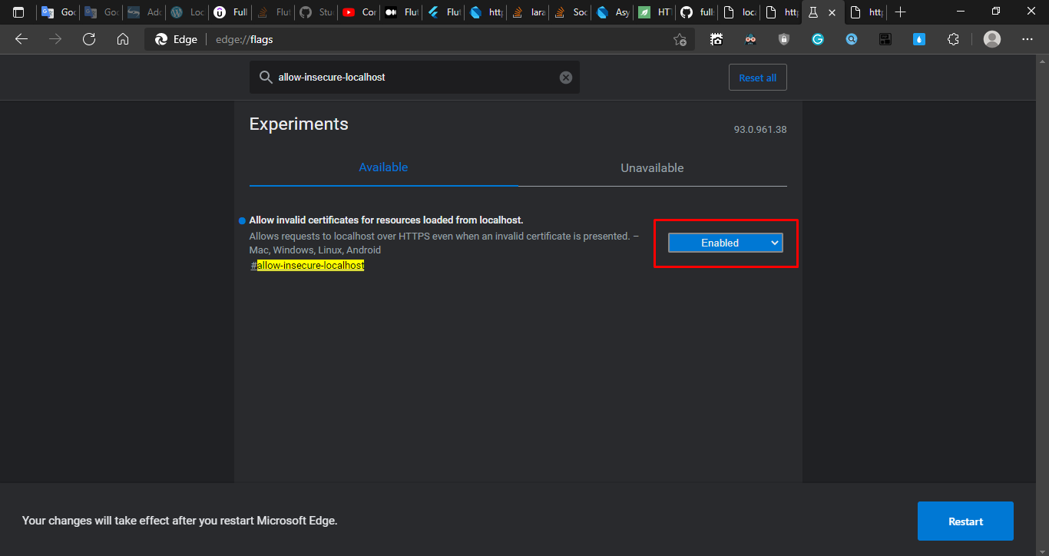
Cách xử lý khi gặp phải cái màn hình ngu lol này

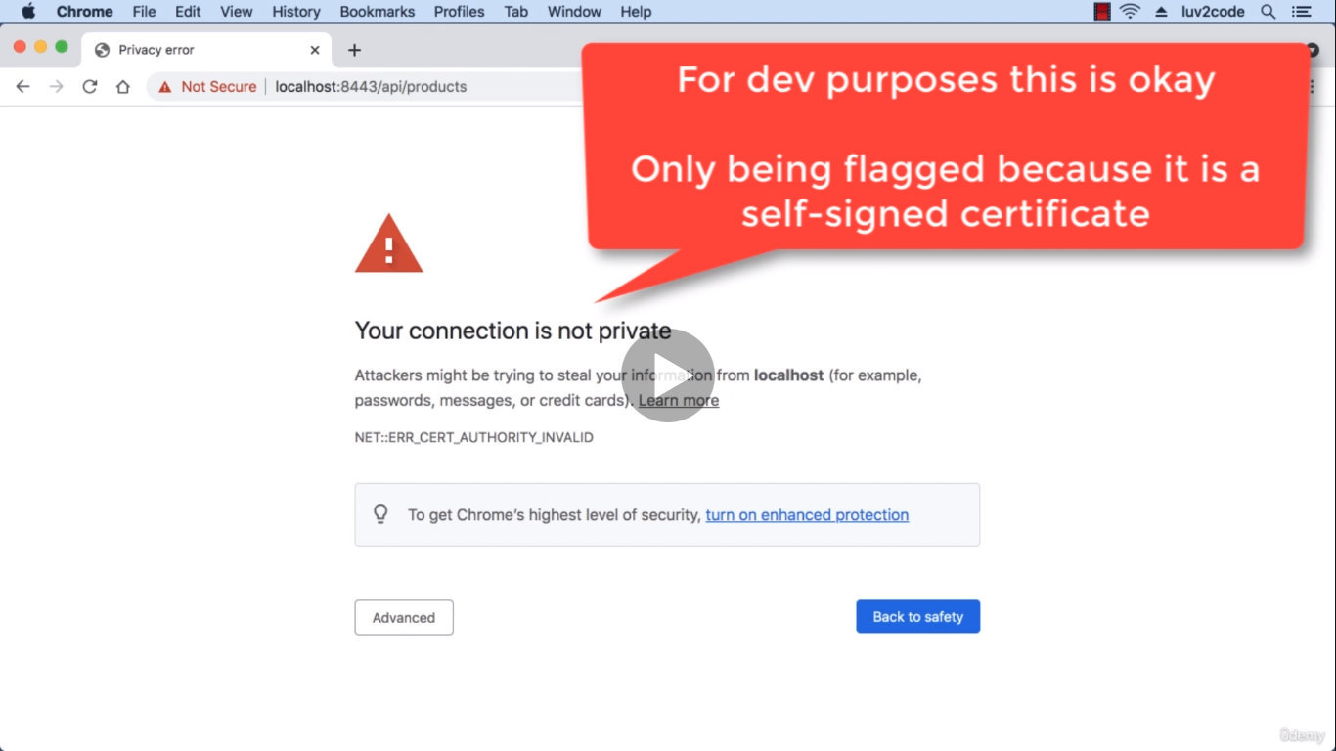

enable lên là đc
edge://flags
chrome://flags

